2023_data
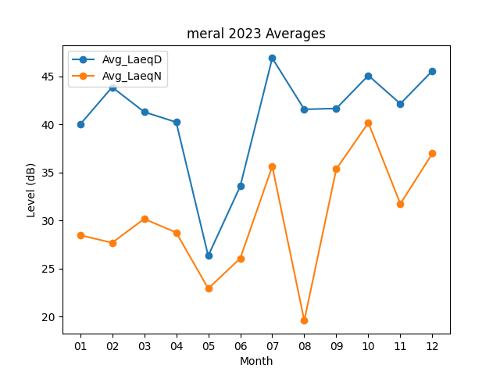
Month | Avg_LaeqD | Avg_LaeqN
01 | 39.983870968 | 28.470967742
02 | 43.857142857 | 27.678571429
03 | 41.290322581 | 30.161290323
04 | 40.216666667 | 28.746666667
05 | 26.319354839 | 22.919354839
06 | 33.556666667 | 26.056666667
07 | 46.880645161 | 35.625806452
08 | 41.558064516 | 19.580645161
09 | 41.643333333 | 35.346666667
10 | 45.077419355 | 40.158064516
11 | 42.136666667 | 31.726666667
12 | 45.55483871 | 36.964516129

